grafica
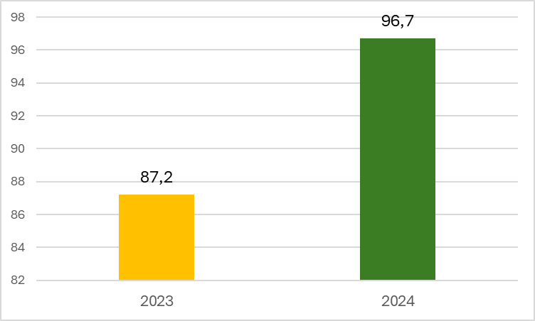
Periodo | Resultado
2023 | 87.2
2024 | 96.7

